Sheet1
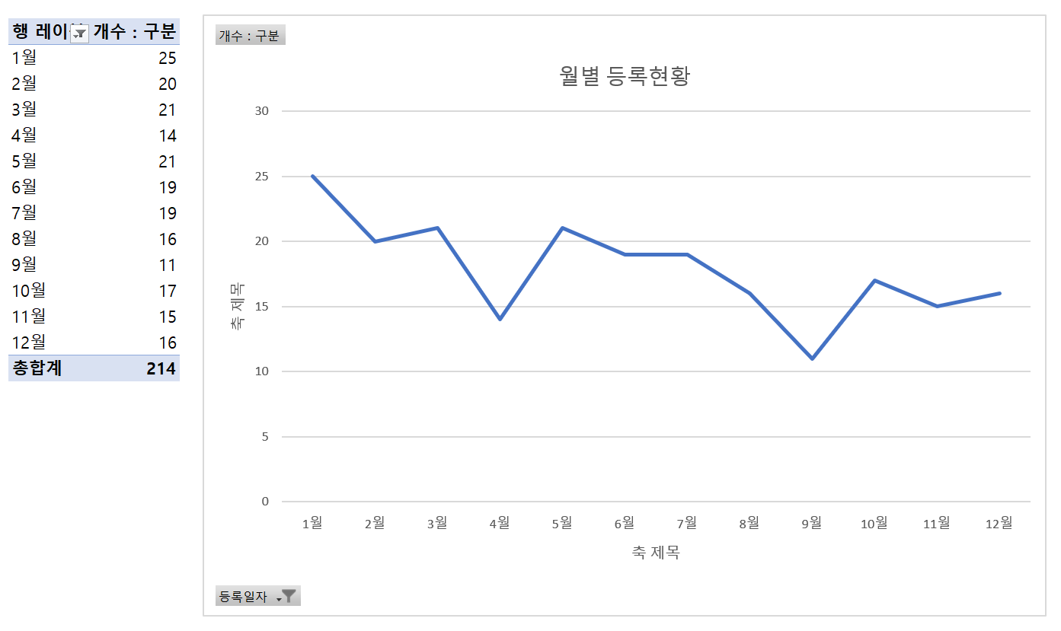
연도별 등록 현황
행 레이블 | 개수 : 구분
1984년 | 4
1985년 | 2
1986년 | 3
1999년 | 3
2000년 | 3
2001년 | 4
2002년 | 2
2003년 | 4
월별 등록현황
2004년 | 6
2005년 | 12
2006년 | 8
2007년 | 3
2008년 | 5
2009년 | 3
2010년 | 9
2011년 | 8
2012년 | 5
2013년 | 5
2014년 | 10
2015년 | 12
2016년 | 10
2017년 | 9
2018년 | 18
2019년 | 13
2020년 | 13
2021년 | 13
2022년 | 27
총합계 | 214

